GPA計算シートの使い方（はじめに確認してください）
GPA計算シートの使い方
①GPA計算シートは、３年生用、４年生用があります。
応募する方の４月からの学年の計算シート（どちらか１つ）を選び入力を行います。
②GPA計算シートは取得単位数を各学年で取得した単位数を所定の欄（黄色のセル）に計算シートの評価区分に応じて入力してください。
下記例は３年生用で、１年次の取得単位がS～D（F）まで全て５単位且つ２年次の取得単位が全て１単位の時の例です。
③入力された単位数により各学年時の取得単位数、GPA合計及びトータルのGPA合計、GPA平均が計算されます。
計算された取得単位数が成績書等に記載されている取得単位数と一致していることを確認してください。
④入力した内容が正しいことを確認できた後、計算シートの計算結果GPA平均の数値を応募フォームの所定の欄に入力し、
本計算シート（ファイル全部）を応募フォームの所定欄に添付してください。

 | 入力欄（入力はここだけ）

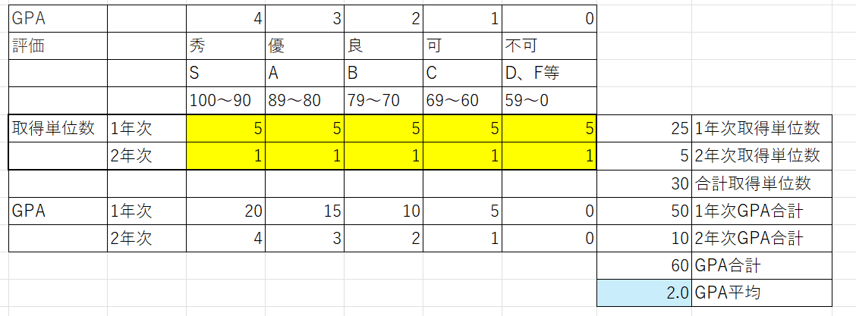
 |  | 取得単位数が成績書と一致していることを確認

 |  | 計算結果はここです。

